81 介護給付費（受給者１人当たり月額）
 | 81 介護給付費（受給者１人当たり月額）

 | 時点 2023(R5)年度（毎年） |  |  |  |  |  |  | 平 均 値 |  |  |  | 151,209
 | 単位 円，100万円 |  |  |  |  |  |  | 標準偏差 |  |  |  | 10,374
 | 市町村名 | 指標 | 順位 |  | 介護給付費 支払義務額累計 |  | 市町村名 | 指標 | 順位 |  | 介護給付費 支払義務額累計

 | 千葉県 | 145,545 |  | － |  | 465,905 | 八街市 | 141,441 |  | 46 |  | 4,764
 | 千葉市 | 148,332 |  | 32 |  | 74,364 | 印西市 | 149,551 |  | 24 |  | 5,475
 | 銚子市 | 140,146 |  | 49 |  | 5,881 | 白井市 | 143,804 |  | 41 |  | 5,244
 | 市川市 | 138,654 |  | 51 |  | 30,127 | 富里市 | 149,473 |  | 25 |  | 3,464
 | 船橋市 | 139,355 |  | 50 |  | 45,885 | 南房総市 | 152,095 |  | 22 |  | 6,921
 | 館山市 | 131,897 |  | 54 |  | 5,453 | 匝瑳市 | 149,903 |  | 23 |  | 4,711
 | 木更津市 | 140,222 |  | 48 |  | 9,680 | 香取市 | 148,715 |  | 30 |  | 4,101
 | 松戸市 | 145,002 |  | 39 |  | 37,379 | 山武市 | 159,541 |  | 13 |  | 4,160
 | 野田市 | 148,616 |  | 31 |  | 11,926 | いすみ市 | 142,721 |  | 44 |  | 1,368
 | 茂原市 | 143,622 |  | 42 |  | 7,428 | 大網白里市 | 154,569 |  | 19 |  | 2,775
 | 成田市 | 143,052 |  | 43 |  | 7,500 | 酒々井町 | 146,605 |  | 36 |  | 3,805
 | 佐倉市 | 152,817 |  | 20 |  | 13,222 | 栄町 | 147,019 |  | 35 |  | 1,452
 | 東金市 | 162,123 |  | 11 |  | 4,591 | 神崎町 | 154,863 |  | 18 |  | 611
 | 旭市 | 132,906 |  | 53 |  | 4,856 | 多古町 | 167,656 |  | 2 |  | 1,426
 | 習志野市 | 142,284 |  | 45 |  | 12,049 | 東庄町 | 146,481 |  | 37 |  | 1,315
 | 柏市 | 140,949 |  | 47 |  | 28,047 | 九十九里町 | 162,945 |  | 9 |  | 1,740
 | 勝浦市 | 155,319 |  | 17 |  | 2,285 | 芝山町 | 160,250 |  | 12 |  | 762
 | 市原市 | 144,027 |  | 40 |  | 21,289 | 横芝光町 | 164,220 |  | 7 |  | 2,345
 | 流山市 | 148,219 |  | 33 |  | 12,794 | 一宮町 | 149,274 |  | 26 |  | 969
 | 八千代市 | 137,491 |  | 52 |  | 13,387 | 睦沢町 | 165,293 |  | 4 |  | 744
 | 我孫子市 | 149,211 |  | 27 |  | 10,666 | 長生村 | 166,590 |  | 3 |  | 1,315
 | 鴨川市 | 156,693 |  | 14 |  | 4,026 | 白子町 | 156,218 |  | 15 |  | 1,198
 | 鎌ケ谷市 | 148,774 |  | 29 |  | 8,482 | 長柄町 | 162,548 |  | 10 |  | 730
 | 君津市 | 152,397 |  | 21 |  | 6,547 | 長南町 | 155,817 |  | 16 |  | 927
 | 富津市 | 163,352 |  | 8 |  | 5,065 | 大多喜町 | 164,453 |  | 6 |  | 997
 | 浦安市 | 147,377 |  | 34 |  | 6,973 | 御宿町 | 190,402 |  | 1 |  | 893
 | 四街道市 | 145,749 |  | 38 |  | 6,330 | 鋸南町 | 165,269 |  | 5 |  | 1,349
 | 袖ケ浦市 | 148,960 |  | 28 |  | 4,110

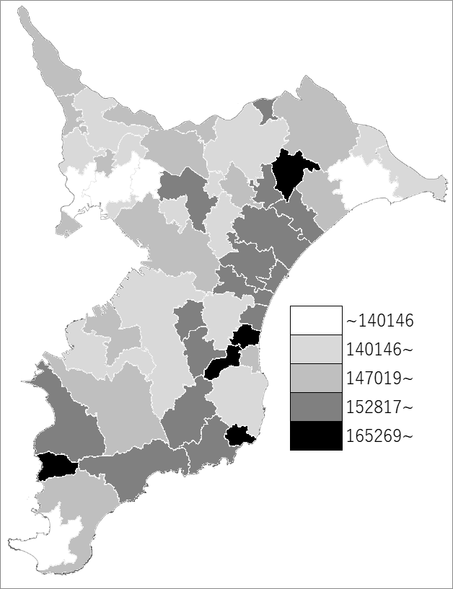
 | 千葉県の推移
 | 給付費（右軸） | 指標
令和元年度 | 405928 | 142419
令和2年度 | 420517 | 144770
令和3年度 | 434474 | 144069
令和4年度 | 445123 | 143210
令和5年度 | 465905 | 145545

《備 考》 ・資料出所 厚生労働省「令和5年度介護保険事業状況報告（年報）」 ・算出方法 介護保険給付費（1カ月平均）÷介護サービス受給者数（1カ月平均）

